สรุปซื้อรายเดือน ปี69
สรุปผลการดำเนินการจัดซื้อจัดจ้างประจำเดือน มีนาคม ๒๕๖9
สถานีตำรวจภูธรเมืองชัยภูมิ
วันที่ 31 มีนาคม พ.ศ. 2569

ลำดับ | ปีงบประมาณ | ชื่อหน่วยงาน | อำเภอ | จังหวัด | กระทรวง | ประเภทหน่วยงาน | ชื่อรายการของงานที่จัดซื้อจัดจ้าง | วงเงินงบประมาณที่ได้รับจัดสรร(บาท) | แหล่งที่มาของงบประมาณ | สถานะจัดซื้อจัดจ้าง | วิธีการจัดซื้อจัดจ้าง | ราคากลาง(บาท) | ราคาที่ตกลงจัดซื้อจัดจ้าง | รายชื่อผู้ประกอบการจัดซื้อจัดจ้างที่ได้รับการคัดเลือก | เลขที่โครงการในระบบ e-GP

1 | พ.ศ.2569 | สภ.เมืองชัยภูมิ | เมือง | ชัยภูมิ | สำนักงานตำรวจแห่งชาติ | หน่วยงานในสังกัด | ค่าน้ำมันเชื้อเพลิง | 229,000.00 | ตร. | ดำเนินการ | เฉพาะ | 229,000.00 | 229,000.00 | บริษัท ซัสโก้ จำกัด (มหาชน) | ไม่ต้องดำเนินการ
 |  |  |  |  |  | สำนักงานตำรวจแห่งชาติ |  |  |  | เสร็จสิ้น | เจาะจง |  |  |  | ผ่านระบบ e-GP

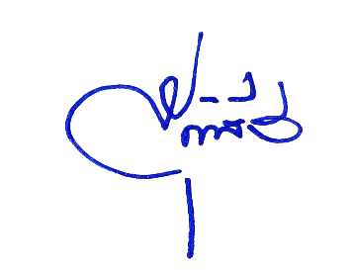
 |  |  |  |  |  |  |  | ตรวจแล้วถูกต้อง

 |  |  |  |  |  |  | พ.ต.อ.
 |  |  |  |  |  |  |  | (สุทธินันท์ คงแช่มดี)
 |  |  |  |  |  |  |  | ผกก.สภ.เมืองชัยภูมิ |  |  |  |  |  |  | แบบ สขร.1

